Param
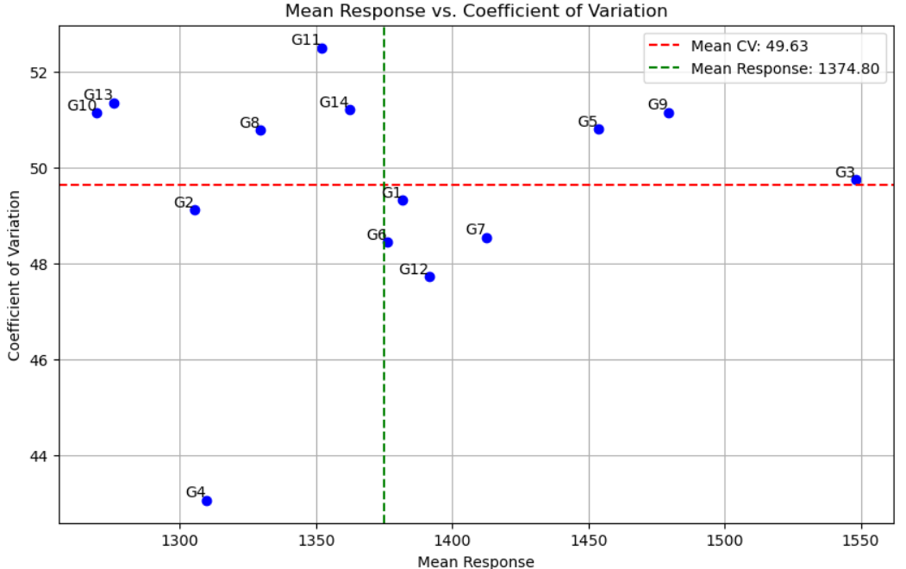
Genotype | Mean_Response | Environmental_CV | Environmental_Variance | Environmental_Std_Dev | Eqovalance_Rick | Stability_Variance_(Shukla) | Regression_Coefficient_(Beta:b) | Deviation_from_Regression_Line | R-Squared_(R^2)
G1 | 1381.740741 | 49.309992 | 464219.07716 | 681.336244 | 130990.87768 | 16150.915757 | 1.01427 | 18611.656854 | 0.964919
G10 | 1269.481481 | 51.138767 | 421456.97531 | 649.197178 | 171801.44911 | 22102.457423 | 0.959307 | 23719.043916 | 0.950756
G11 | 1352.074074 | 52.494238 | 503760.66049 | 709.760988 | 33570.258629 | 1943.742145 | 1.07366 | 2095.782048 | 0.99636
G12 | 1391.592593 | 47.722913 | 441040.13272 | 664.108525 | 335134.15281 | 45921.810047 | 0.95835 | 47013.071782 | 0.906729
G13 | 1275.555556 | 51.347293 | 428976.86111 | 654.963252 | 525753.19161 | 73720.419872 | 0.917136 | 71690.712863 | 0.85377
G14 | 1362.222222 | 51.208612 | 486611 | 697.575086 | 77183.175737 | 8303.959224 | 1.047706 | 9893.640847 | 0.98221
G2 | 1305.333333 | 49.112624 | 410988 | 641.083458 | 79251.223356 | 8605.549501 | 0.96057 | 10547.93711 | 0.977543
G3 | 1548.111111 | 49.749442 | 593172.05556 | 770.176639 | 605291.31859 | 85319.730057 | 1.094268 | 82048.122278 | 0.878969
G4 | 1309.666667 | 43.060083 | 318032.33333 | 563.943555 | 232647.93764 | 30975.903668 | 0.831809 | 19158.524514 | 0.947289
G5 | 1453.814815 | 50.794253 | 545314.8642 | 738.454375 | 178501.32212 | 23079.522238 | 1.100574 | 20466.703564 | 0.96716
G6 | 1376.259259 | 48.438994 | 444417.07716 | 666.646141 | 59576.851222 | 5736.370232 | 1.001781 | 8509.399803 | 0.983246
G7 | 1412.518519 | 48.542165 | 470139.33642 | 685.667074 | 148068.52318 | 18641.405726 | 1.018617 | 20980.182112 | 0.960953
G8 | 1329.481481 | 50.777567 | 455730.78086 | 675.078352 | 768667.81419 | 109145.469 | 0.91299 | 106042.33675 | 0.796399
G9 | 1479.37037 | 51.146039 | 572503.09568 | 756.639343 | 337558.77715 | 46275.401096 | 1.108963 | 42314.40298 | 0.935328

